상품제안서
스테인레스이중컵220ml | 상품코드: F11036

 |  |  |  |  |  | 02-412-0044 | www.easy1.co.kr
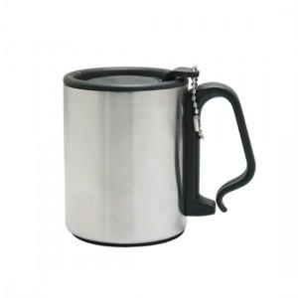 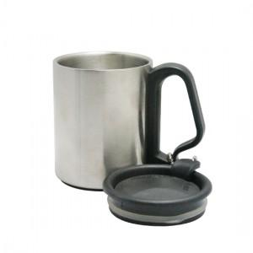

【상세/제작정보】 | 내용물의 온도를 오래 유지시켜주며 사무실 차안 등산하실때도 손잡이기능이 있어 편리합니다

【인쇄/포장옵션】 | 레이저 / 포장지포장

【공급단가】 | 수량 | 100~ | 500~ | 1,000~ | 3,000~
*VAT별도 | 단가 | 2,430원 | 2,340원 | 2,250원 | 2,160원

【상품 URL】 | https://dev.easy1.co.kr:443/src/goods_detail.php?gdno=11036

